Комм.предлож.
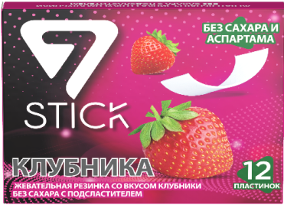 | Единственные представители бренда 7 STICK в России Предлагаем вам рассмотреть возможность сотрудничества по продукту! |  |  | 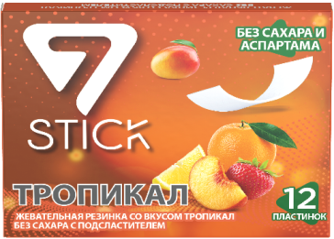
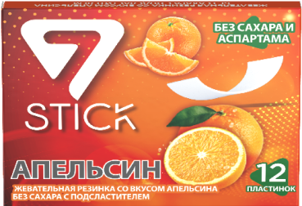 | Жевательная резинка 7 STICK имеет 12 разных вкусов и представлены по 12, 7 и 6 пластин в пачке |  |  | 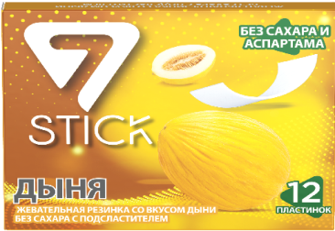
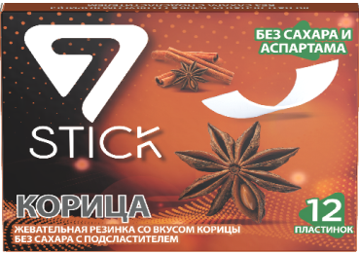 | апельсин, клубника, корица, кардамон, перечная мята, арбуз, тропикал, дыня, мытя, кола, тутти фрутти, динамик |  |  | 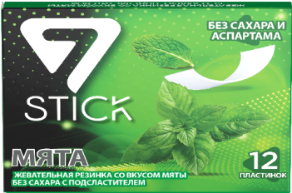
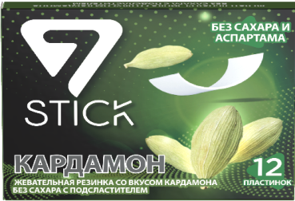 | Мы находимся в Москве. Доставляем в любой регион РФ от одного поддона Индивидуальные условия сотрудничества. |  |  | 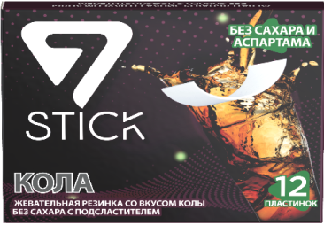
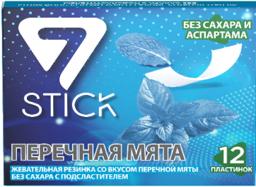 | Гарантия высокого качества, надежность, своевременная отгрузка, яркий вкус! Полный пакет документов |  |  | 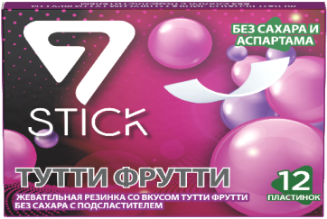
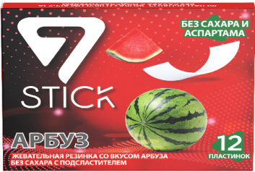 | ООО "СТИМУЛ", РФ, 117342, г. Москва, ул. Бутлерова, д. 17Б, этаж 2, помещение ХI, ком. 70, офис 37 вписать контакные телефоны и имена менеджеров, элект.адрес для отправки заказа на почту |  |  | 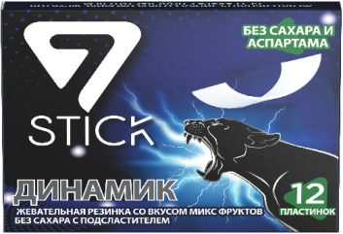

 | ЦЕНА ЗА ПАЧКУ (РУБ) |  | ИТОГО СУММА КОРОБКИ (РУБ)
КОЛИЧЕСТВО шт В КОРОБКЕ | от 30 до 175 коробок | от 175 коробок (поддон) | от 30-175 коробок | от 175 коробок
12 шт пластин в пачке/ 144 шт в кор. | 60.00 | 57.00 | 8640.00 | 8208.00
6 шт пластин в пачке/ 288 шт в кор. | 31.00 | 29.00 | 8928.00 | 8352.00
7 шт пластин в пачке/ 288 шт в кор. | 28.00 | 26.00 | 8064.00 | 7488.00

